ANOVA 1 fator
ANOVA Fator Único com Ferramenta Análise de Dados

Amostra A | Amostra B | Amostra C | 1. Separador Dados, Opção "Análise de Dados".
147 | 190 | 161
146 | 197 | 156
158 | 192 | 181
166 | 191 | 179
177 | 194 | 203
156 | 172 | 165 | 2. Escolher o tipo ANOVA: fator único.
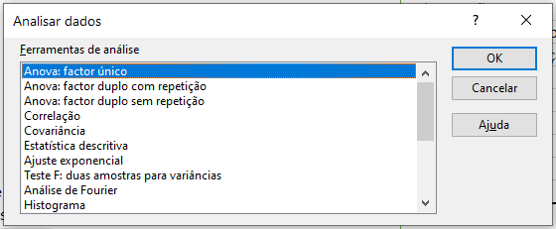
175 | 171 | 174
172 | 183 | 154
151 | 179 | 191
149 | 178 | 173
174 | 184 | 163
162 | 157 | 171
170 | 176 | 158
163 | 182 | 165
171 | 167 | 187 | 3. No campo "Intervalo de Entrada:", colocam-se todos os dados da observação, incluíndo os cabeçalhos (atente com dados do Exemplo 2.)
178 | 192 | 174
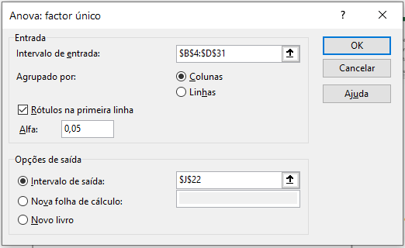
148 | 199 | 172 |  |  | 4.
178 | 182 | 198 |  |  | Anova: factor único
175 | 201 | 167
157 | 171 | 163 |  |  | SUMÁRIO
151 | 196 | 174 |  |  | Grupos | Contagem | Soma | Média | Variância
160 | 170 | 164 |  |  | Amostra A | 27 | 4412 | 163.40740741 | 115.0968661
156 | 164 | 163 |  |  | Amostra B | 27 | 4926 | 182.44444444 | 147.48717949
174 | 170 | 172 |  | Resultado | Amostra C | 27 | 4668 | 172.88888889 | 155.79487179
158 | 185 | 191
164 | 181 | 176
176 | 202 | 173 |  |  | ANOVA
 |  |  |  |  | Fonte de variação | SQ | gl | MQ | F | valor P | F crítico
Exemplo 2. |  |  |  |  | Entre grupos | 4892.5432099 | 2 | 2446.2716049 | 17.541072243 | 5.1206147989E-07 | 3.1137922603
 |  |  |  |  | Dentro de grupos | 10877.851852 | 78 | 139.45963913

 |  |  |  |  | Total | 15770.395062 | 80
 |  |  |  |  | Teste T: duas amostras com variâncias iguais

